Sheet1
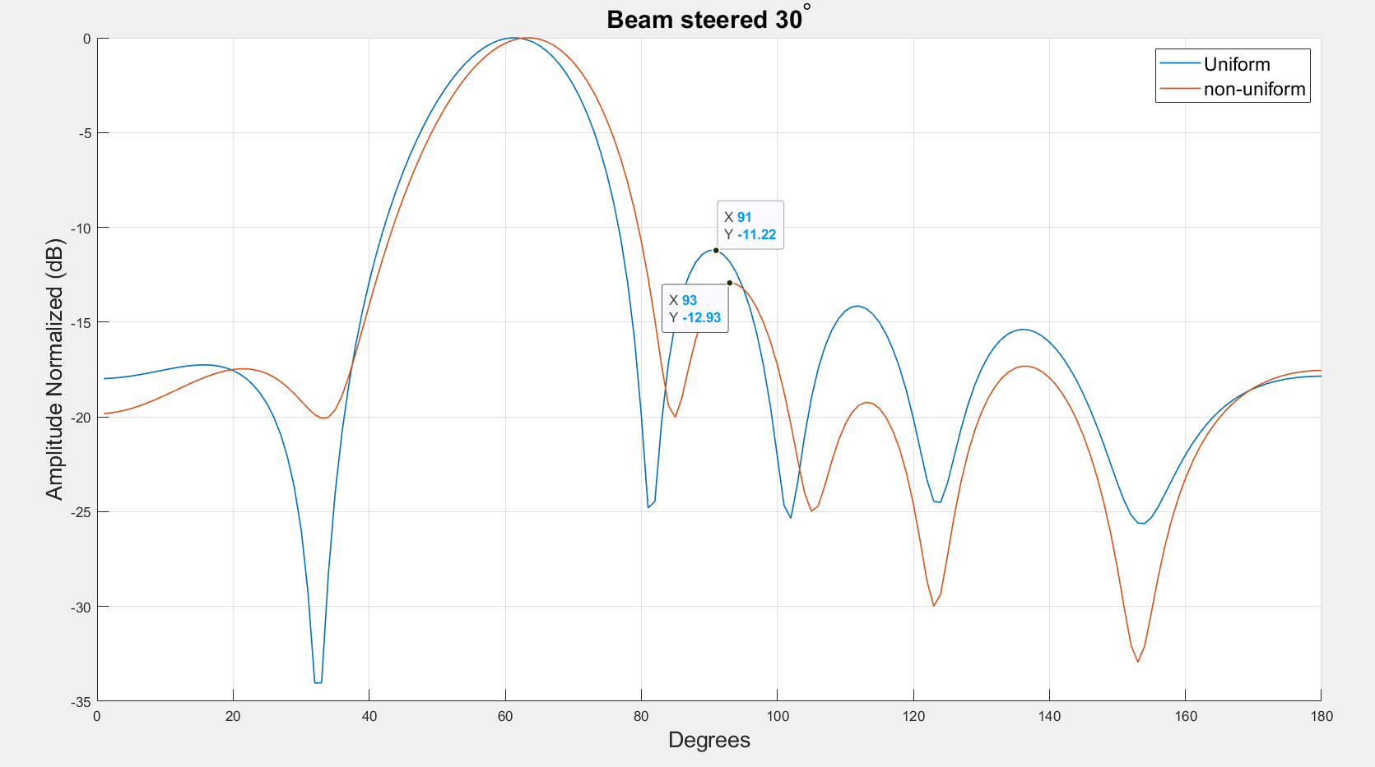
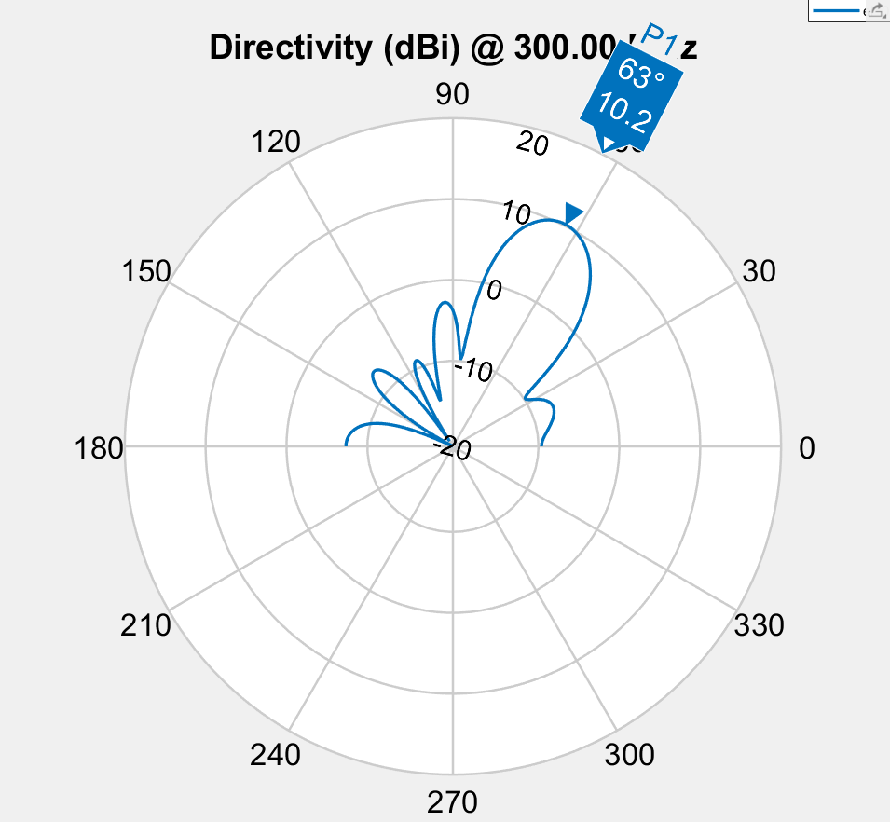

Spacing | 0.5 | 0.509 | 0.479 | 0.509 | 0.5
Phase | 183.6 | 100.9 | 25 | 298.8 | 221.9 | 117.5
Amplitude | 0.54133706658 | 0.947 | 0.86304856946 | 0.976 | 0.953 | 1
Fitness | -4.7837463247

Spacing
 | S1 | S2 | S3
 | 0.35860209731 | 0.39590883978 | 0.93158142683
 | 0.35860209731 | 0.39590883978 | 0.93158142683
 | 0.437 | 0.502 | 0.368
 | 0.437 | 0.502 | 0.368
 | 0.437 | 0.502 | 0.368
 | 0.437 | 0.502 | 0.368
 | 0.394 | 0.535 | 0.47685609886
 | 0.42 | 0.512 | 0.354
 | 0.42 | 0.512 | 0.354
 | 0.437 | 0.502 | 0.368
 | 0.449 | 0.53 | 0.429
 | 0.449 | 0.53 | 0.429
 | 0.449 | 0.53 | 0.429
 | 0.474 | 0.513 | 0.472
 | 0.474 | 0.513 | 0.472
 | 0.474 | 0.513 | 0.472
 | 0.474 | 0.513 | 0.472
 | 0.462 | 0.522 | 0.451
 | 0.455 | 0.496 | 0.428
 | 0.459 | 0.509 | 0.44
 | 0.46 | 0.512 | 0.455
 | 0.46 | 0.512 | 0.455
 | 0.46 | 0.512 | 0.455
 | 0.499 | 0.514 | 0.508
 | 0.48 | 0.511 | 0.494
 | 0.48 | 0.511 | 0.494
 | 0.467 | 0.512 | 0.477
 | 0.456 | 0.512 | 0.457
 | 0.456 | 0.512 | 0.457
 | 0.469 | 0.518 | 0.472
 | 0.469 | 0.518 | 0.472
 | 0.469 | 0.518 | 0.472
 | 0.466 | 0.509 | 0.475
 | 0.489 | 0.513 | 0.491
 | 0.489 | 0.513 | 0.491
 | 0.471 | 0.515 | 0.471
 | 0.499 | 0.514 | 0.508
 | 0.49388124308 | 0.512 | 0.465
 | 0.49388124308 | 0.512 | 0.465
 | 0.49388124308 | 0.512 | 0.465
 | 0.485 | 0.512 | 0.492
 | 0.485 | 0.512 | 0.492
 | 0.49388124308 | 0.512 | 0.465
 | 0.49388124308 | 0.512 | 0.465
 | 0.49388124308 | 0.512 | 0.465
 | 0.49388124308 | 0.512 | 0.465
 | 0.49388124308 | 0.512 | 0.465
 | 0.5 | 0.509 | 0.479
 | 0.5 | 0.509 | 0.479
 | 0.5 | 0.509 | 0.479
Phase
 | E1 | E2 | E3 | E4 | E5 | E6
 | 252 | 179 | 121 | 242 | 211 | 189
 | 252 | 179 | 121 | 242 | 211 | 189
 | 98 | 61 | 13 | 252 | 198 | 123
 | 98 | 61 | 13 | 252 | 198 | 123
 | 98 | 61 | 13 | 252 | 198 | 123
 | 98 | 61 | 13 | 252 | 198 | 123
 | 98 | 61 | 13 | 252 | 198 | 123
 | 98 | 61 | 13 | 252 | 198 | 123
 | 98 | 61 | 13 | 252 | 198 | 123
 | 98 | 61 | 13 | 252 | 198 | 123
 | 170 | 61 | 13 | 252 | 198 | 123
 | 170 | 61 | 13 | 252 | 198 | 123
 | 170 | 61 | 13 | 252 | 198 | 123
 | 170 | 61 | 13 | 252 | 198 | 123
 | 170 | 61 | 13 | 252 | 198 | 123
 | 170 | 61 | 13 | 252 | 198 | 123
 | 170 | 61 | 13 | 252 | 198 | 123
 | 170 | 61 | 13 | 252 | 198 | 123
 | 173.8 | 103.9 | 25.9 | 274.8 | 215.6 | 120.2
 | 173.8 | 103.9 | 25.9 | 274.8 | 215.6 | 120.2
 | 173.8 | 103.9 | 25.9 | 274.8 | 215.6 | 120.2
 | 173.8 | 103.9 | 25.9 | 274.8 | 215.6 | 120.2
 | 173.8 | 103.9 | 25.9 | 274.8 | 215.6 | 120.2
 | 184.3 | 98.4 | 48.7 | 304.5 | 227.1 | 115.8
 | 184.3 | 98.4 | 21 | 304.5 | 227.1 | 115.8
 | 184.3 | 98.4 | 21 | 304.5 | 227.1 | 115.8
 | 184.3 | 98.4 | 21 | 304.5 | 227.1 | 115.8
 | 199.1 | 92.4 | 25.1 | 325 | 214.6 | 118.2
 | 199.1 | 92.4 | 25.1 | 325 | 214.6 | 118.2
 | 184.3 | 98.4 | 21 | 304.5 | 227.1 | 115.8
 | 184.3 | 98.4 | 21 | 304.5 | 227.1 | 115.8
 | 184.3 | 98.4 | 21 | 304.5 | 227.1 | 115.8
 | 184.3 | 98.4 | 21 | 304.5 | 227.1 | 115.8
 | 186.5 | 98.2 | 25.5 | 299.9 | 215.1 | 119.2
 | 186.5 | 98.2 | 25.5 | 299.9 | 215.1 | 119.2
 | 191.3 | 96.6 | 25.7 | 301 | 217.1 | 117.9
 | 182.2 | 98.5 | 26.1 | 296.4 | 223.6 | 116.9
 | 182.3 | 107.2 | 24.2 | 302.7 | 227 | 115.8
 | 182.3 | 107.2 | 24.2 | 302.7 | 227 | 115.8
 | 183.9 | 104.8 | 26.3 | 298 | 222.3 | 117.5
 | 210.3 | 97.8 | 26.1 | 300.9 | 218.8 | 118.2
 | 210.3 | 97.8 | 26.1 | 300.9 | 218.8 | 118.2
 | 178.9 | 103.6 | 26.5 | 294 | 231 | 116.9
 | 178.9 | 103.6 | 26.5 | 294 | 231 | 116.9
 | 180.3 | 104.9 | 25.5 | 294.2 | 224.2 | 117.2
 | 180.3 | 104.9 | 25.5 | 294.2 | 224.2 | 117.2
 | 180.3 | 104.9 | 25.5 | 294.2 | 224.2 | 117.2
 | 183.6 | 100.9 | 25 | 298.8 | 221.9 | 117.5
 | 183.6 | 100.9 | 25 | 298.8 | 221.9 | 117.5
 | 183.6 | 100.9 | 25 | 298.8 | 221.9 | 117.5
 | E1 | E2 | E3 | E4 | E5 | E6
 | 1 | 1 | 1 | 1 | 1 | 1
 | 1 | 1 | 1 | 1 | 1 | 1
 | 1 | 1 | 1 | 1 | 1 | 1
 | 1 | 1 | 1 | 1 | 1 | 1
 | 1 | 1 | 1 | 1 | 1 | 1
 | 1 | 1 | 1 | 1 | 1 | 1
 | 1 | 1 | 1 | 1 | 1 | 1
 | 1 | 1 | 1 | 1 | 1 | 1
 | 1 | 1 | 1 | 1 | 1 | 1
 | 0.784 | 1 | 1 | 1 | 0.773 | 1
 | 1 | 1 | 1 | 1 | 1 | 1
 | 1 | 1 | 1 | 1 | 1 | 1
 | 1 | 1 | 1 | 1 | 1 | 1
 | 1 | 1 | 1 | 1 | 1 | 1
 | 1 | 1 | 1 | 1 | 1 | 1
 | 1 | 1 | 1 | 1 | 0.73041460183 | 1
 | 0.978 | 0.979 | 1 | 1 | 0.771 | 1
 | 0.978 | 0.979 | 1 | 1 | 0.771 | 1
 | 0.947 | 1 | 0.973 | 1 | 0.55613550033 | 1
 | 0.947 | 1 | 0.98 | 0.999 | 0.691 | 1
 | 0.947 | 1 | 0.98 | 0.999 | 0.691 | 1
 | 0.947 | 1 | 0.98 | 0.999 | 0.691 | 1
 | 0.947 | 1 | 0.98 | 0.999 | 0.691 | 1
 | 0.865 | 0.982 | 0.863 | 0.98 | 0.922 | 1
 | 0.865 | 0.982 | 0.863 | 0.98 | 0.922 | 1
 | 0.865 | 0.982 | 0.863 | 0.98 | 0.922 | 1
 | 0.865 | 0.982 | 0.863 | 0.98 | 0.922 | 1
 | 0.881 | 0.988 | 0.876 | 0.989 | 0.897 | 1
 | 0.881 | 0.988 | 0.876 | 0.989 | 0.897 | 1
 | 0.98527188462 | 0.947 | 0.893 | 0.976 | 0.953 | 1
 | 0.98527188462 | 0.947 | 0.893 | 0.976 | 0.953 | 1
 | 0.98527188462 | 0.947 | 0.893 | 0.976 | 0.953 | 1
 | 0.98527188462 | 0.947 | 0.893 | 0.976 | 0.953 | 1
 | 0.698 | 0.948 | 0.912 | 0.977 | 0.819 | 1
 | 0.698 | 0.948 | 0.912 | 0.977 | 0.819 | 1
 | 0.98527188462 | 0.947 | 0.86304856946 | 0.976 | 0.953 | 1
 | 0.646 | 0.964 | 0.889 | 0.964 | 0.918 | 1
 | 0.881 | 0.954 | 0.909 | 0.964 | 0.921 | 1
 | 0.855 | 0.964 | 0.928 | 0.975 | 0.886 | 1
 | 0.881 | 0.954 | 0.909 | 0.964 | 0.921 | 1
 | 0.824 | 0.976 | 0.947 | 0.992 | 0.764 | 1
 | 0.824 | 0.976 | 0.947 | 0.992 | 0.764 | 1
 | 0.258089243 | 0.97 | 0.938 | 0.981 | 0.873 | 1
 | 0.258089243 | 0.97 | 0.938 | 0.981 | 0.873 | 1
 | 0.753 | 0.959 | 0.916 | 0.978 | 0.834 | 1
 | 0.753 | 0.959 | 0.916 | 0.978 | 0.834 | 1
 | 0.763 | 0.947 | 0.863 | 0.978 | 0.867 | 1
 | 0.54133706658 | 0.947 | 0.86304856946 | 0.976 | 0.953 | 1
 | 0.54133706658 | 0.947 | 0.86304856946 | 0.976 | 0.953 | 1
 | 0.54133706658 | 0.947 | 0.86304856946 | 0.976 | 0.953 | 1

